Formato catalogo
NUMERO | CODIGO | FOTO_ESTAMPILLAS | DESCRIPCION_ESTAMPILLA | NRO_ESTAMPILLAS | CATEGORIA | NUMERO_DE_CATALOGO | TIPO | ANIO | GRUPO | TITULO_DE_LA_SERIE | VALOR_FACIAL | TIPO_MONEDA_VALOR_FACIAL | VALOR_CATALOGO_NUEVO | VALOR_DEL_CATALOGO_USADO | MONEDA_VALOR_CATALOGO_NUEVO_USADO | VARIANTES_ERRORES | FOTO_VARIANTES_ERRORES
1 | 2c7b11a9-510c-4c68-a804-19f4eccfe9c7 | 
2 | 70f523ae-b98d-4d6c-bf9f-8081a956b8f7 | 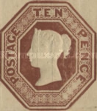
3 | fe979ebd-680b-4220-a873-fb4d6702641c | 
4 | e5b3a279-a16e-446c-9a37-030a6086576e | 
5 | 72fbcb2d-56cc-4e4e-af43-3aa9786e3d6c | 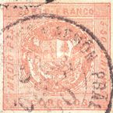
6 | 5a3d8118-b492-401c-ba53-0a4175eb72d1 | 
7 | ba9ed46e-7ce6-482c-a5a3-852383c6ee3e | 

